Sheet1
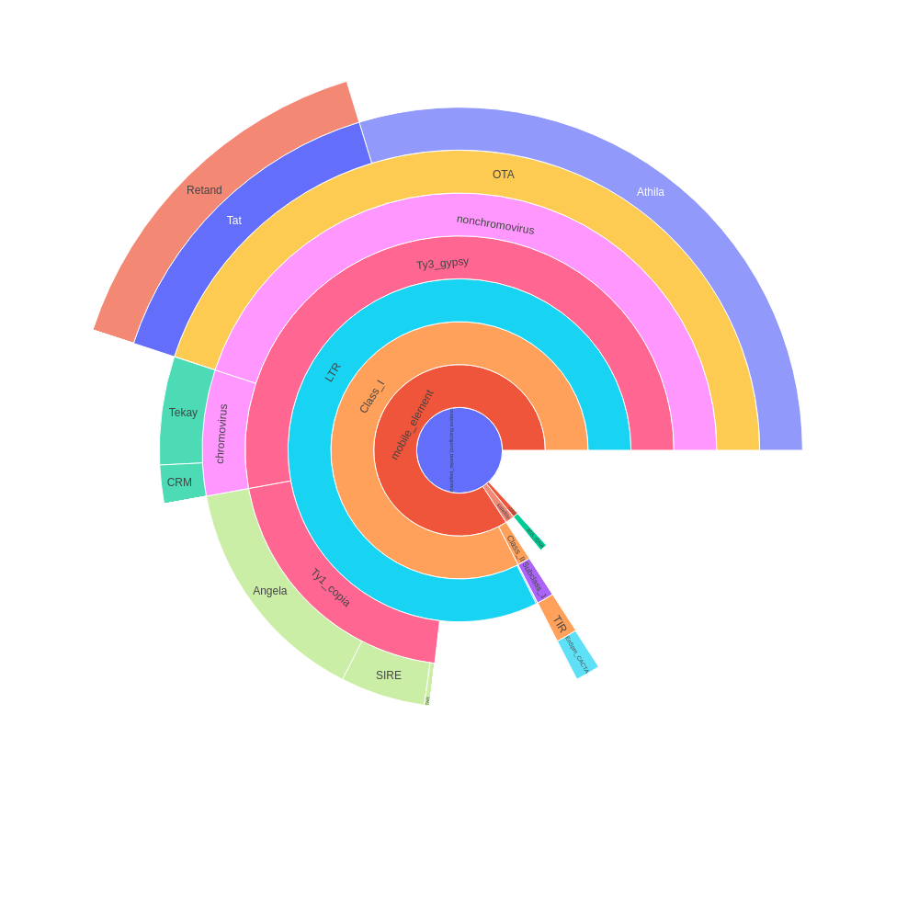
 | percent | scl | cl | reads | percent normalized | sum percent
Unclassified_repeat (conflicting evidences) | 7.33 | 3 | 20 | 146651 | 6.06 | 46.16
|--rDNA | 0 | 0 | 0 | 0 | 0 | 0.47
| |--45S_rDNA | 0.53 | 1 | 2 | 10532 | 0.44 | 0.44
| | |--18S_rDNA | 0 | 0 | 0 | 0 | 0 | 0
| | |--25S_rDNA | 0 | 0 | 0 | 0 | 0 | 0
| | '--5.8S_rDNA | 0 | 0 | 0 | 0 | 0 | 0
| '--5S_rDNA | 0.04 | 1 | 1 | 736 | 0.03 | 0.03
|--satellite | 0.96 | 14 | 14 | 19183 | 0.79 | 0.79
'--mobile_element | 0 | 0 | 0 | 0 | 0 | 38.84
|--Class_I | 0 | 0 | 0 | 0 | 0 | 38.1
| |--SINE | 0 | 0 | 0 | 0 | 0 | 0
| |--LTR | 5.16 | 6 | 14 | 103236 | 4.26 | 38.03
| | |--Ty1_copia | 0 | 0 | 0 | 0 | 0 | 9.37
| | | |--Ale | 0 | 0 | 0 | 0 | 0 | 0
| | | |--Alesia | 0 | 0 | 0 | 0 | 0 | 0
| | | |--Angela | 8.17 | 3 | 14 | 163480 | 6.75 | 6.75
| | | |--Bianca | 0 | 0 | 0 | 0 | 0 | 0
| | | |--Bryco | 0 | 0 | 0 | 0 | 0 | 0
| | | |--Lyco | 0 | 0 | 0 | 0 | 0 | 0
| | | |--Gymco-III | 0 | 0 | 0 | 0 | 0 | 0
| | | |--Gymco-I | 0 | 0 | 0 | 0 | 0 | 0
| | | |--Gymco-II | 0 | 0 | 0 | 0 | 0 | 0
| | | |--Ikeros | 0 | 0 | 0 | 0 | 0 | 0
| | | |--Ivana | 0 | 0 | 0 | 0 | 0 | 0
| | | |--Gymco-IV | 0 | 0 | 0 | 0 | 0 | 0
| | | |--Osser | 0 | 0 | 0 | 0 | 0 | 0
| | | |--SIRE | 2.98 | 3 | 11 | 59648 | 2.46 | 2.46
| | | |--TAR | 0.19 | 1 | 1 | 3784 | 0.16 | 0.16
| | | |--Tork | 0 | 0 | 0 | 0 | 0 | 0
| | | '--Ty1-outgroup | 0 | 0 | 0 | 0 | 0 | 0
| | '--Ty3_gypsy | 0 | 0 | 0 | 0 | 0 | 24.4
| | |--non-chromovirus | 0 | 0 | 0 | 0 | 0 | 20.75
| | | |--non-chromo-outgroup | 0 | 0 | 0 | 0 | 0 | 0
| | | |--Phygy | 0 | 0 | 0 | 0 | 0 | 0
| | | |--Selgy | 0 | 0 | 0 | 0 | 0 | 0
| | | '--OTA | 0 | 0 | 0 | 0 | 0 | 20.75
| | | |--Athila | 16.6 | 1 | 33 | 331956 | 13.72 | 13.72
| | | '--Tat | 0 | 0 | 0 | 0 | 0 | 7.03
| | | |--TatI | 0 | 0 | 0 | 0 | 0 | 0
| | | |--TatII | 0 | 0 | 0 | 0 | 0 | 0
| | | |--TatIII | 0 | 0 | 0 | 0 | 0 | 0
| | | |--Ogre | 0 | 0 | 0 | 0 | 0 | 0
| | | '--Retand | 8.51 | 12 | 22 | 170255 | 7.03 | 7.03
| | '--chromovirus | 0 | 0 | 0 | 0 | 0 | 3.65
| | |--Chlamyvir | 0 | 0 | 0 | 0 | 0 | 0
| | |--Tcn1 | 0 | 0 | 0 | 0 | 0 | 0
| | |--chromo-outgroup | 0 | 0 | 0 | 0 | 0 | 0
| | |--CRM | 1.16 | 2 | 5 | 23213 | 0.96 | 0.96
| | |--Galadriel | 0 | 0 | 0 | 0 | 0 | 0
| | |--Tekay | 3.25 | 7 | 11 | 65004 | 2.69 | 2.69
| | |--Reina | 0 | 0 | 0 | 0 | 0 | 0
| | '--chromo-unclass | 0 | 0 | 0 | 0 | 0 | 0
| |--pararetrovirus | 0 | 0 | 0 | 0 | 0 | 0
| |--DIRS | 0 | 0 | 0 | 0 | 0 | 0
| |--Penelope | 0 | 0 | 0 | 0 | 0 | 0
| '--LINE | 0.08 | 2 | 2 | 1555 | 0.07 | 0.07
'--Class_II | 0 | 0 | 0 | 0 | 0 | 0.74
|--Subclass_1 | 0 | 0 | 0 | 0 | 0 | 0.74
| '--TIR | 0 | 0 | 0 | 0 | 0 | 0.74
| |--MITE | 0 | 0 | 0 | 0 | 0 | 0
| |--EnSpm_CACTA | 0.87 | 5 | 5 | 17466 | 0.72 | 0.72
| |--hAT | 0 | 0 | 0 | 0 | 0 | 0
| |--Kolobok | 0 | 0 | 0 | 0 | 0 | 0
| |--Merlin | 0 | 0 | 0 | 0 | 0 | 0
| |--MuDR_Mutator | 0 | 0 | 0 | 0 | 0 | 0
| |--Novosib | 0 | 0 | 0 | 0 | 0 | 0
| |--P | 0 | 0 | 0 | 0 | 0 | 0
| |--PIF_Harbinger | 0.03 | 2 | 2 | 677 | 0.02 | 0.02
| |--PiggyBac | 0 | 0 | 0 | 0 | 0 | 0
| |--Sola1 | 0 | 0 | 0 | 0 | 0 | 0
| |--Sola2 | 0 | 0 | 0 | 0 | 0 | 0
| '--Tc1_Mariner | 0 | 0 | 0 | 0 | 0 | 0
'--Subclass_2 | 0 | 0 | 0 | 0 | 0 | 0
'--Helitron | 0 | 0 | 0 | 0 | 0 | 0
organelle | 0 | 0 | 0 | 0
|--plastid | 3.03 | 9 | 17 | 60631
'--mitochondria | 0 | 0 | 0 | 0
Unclassified repeat (No evidence) | 14.34 | 91 | 94 | 286800
contamination | 0 | 0 | 0 | 0

Sheet2
type | sum percent
rDNA | 0.47
mobile_element | 38.84
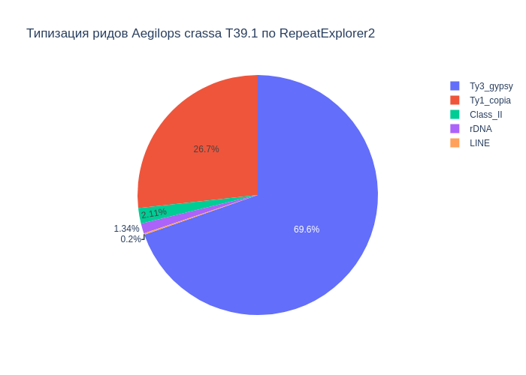
Class_I | 38.1
Ty1_copia | 9.37
Ty3_gypsy | 24.4
Class_II | 0.74
satellite | 0.79
LINE | 0.07

В результате анализа репитома образца Aegilops crassa T39.1 были выявлены следующие типы повторяющихся последовательностей ДНК: 38.84% мобильных элементов, из которых 38.10% относятся к ретротранспозонам, а 0.74% к ДНК транспозонам. Надсемейство Ty1_copia составило 9.37%, а Ty3_gypsy - 24.40%. Доля сателлитов составила 0.79%. Также, найдены, элементы типа LINE (0.07%), rDNA (0.47%).

Sheet3
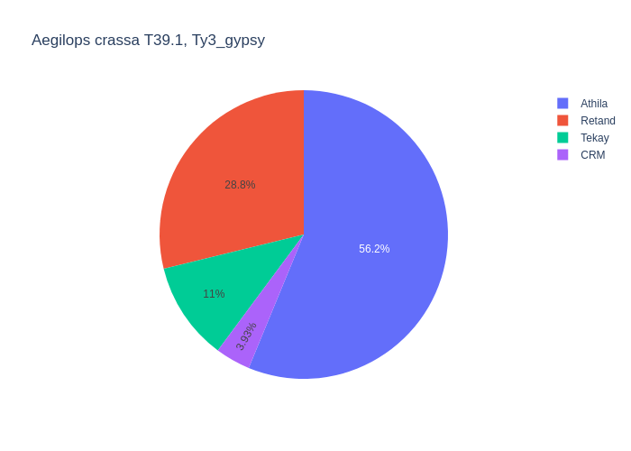
type | percent
Retand | 8.51
LTR | 5.16
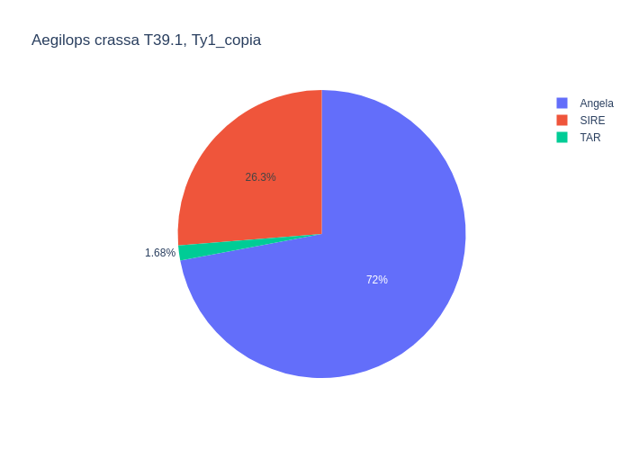
Angela | 8.17
CRM | 1.16
LINE | 0.08
Athila | 16.6
SIRE | 2.98
TAR | 0.19
EnSpm_CACTA | 0.87
Tekay | 3.25
PIF_Harbinger | 0.03

Среди мобильных элементов можно выделить два класса, с выделением в первом классе подклассов Ty1_copia и Ty3_gypsy. Класс Class_I представлен элементами: LTR (5.16%), Ty1_copia (9.37%), Ty3_gypsy (24.40%), LINE (0.08%). Подкласс Ty1_copia представлен элементами: Angela (8.17%), SIRE (2.98%), TAR (0.19%). Подкласс Ty3_gypsy представлен элементами: Retand (8.51%), Tekay (3.25%), CRM (1.16%), Athila (16.60%). Класс Class_II представлен элементами: EnSpm_CACTA (0.87%), PIF_Harbinger (0.03%).

